尺寸分段
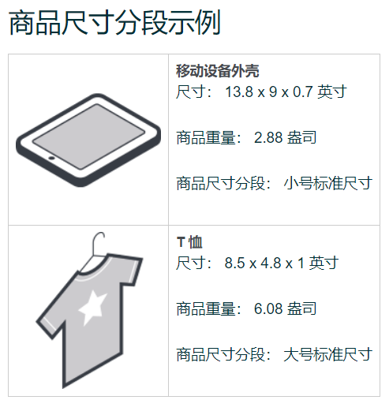
商品尺寸分段 测量值不超出商品的重量或尺寸
商品尺寸分段 | 单件重量 |  | 最长边 |  | 次长边 |  | 最短边 |  | 长度 + 周长
小号标准尺寸 | 16 盎司 | 0.454千克 | 15 英寸 | 38.1厘米 | 12 英寸 | 30.48厘米 | 0.75 英寸 | 1.9厘米 | 不适用 | ——
大号标准尺寸 | 20 磅 | 9.07千克 | 18 英寸 | 45.72厘米 | 14 英寸 | 35.56厘米 | 8 英寸 | 20.32厘米 | 不适用 | ——
小号大件 | 70 磅 | 31.75千克 | 60 英寸 | 152.4厘米 | 30 英寸 | 76.2厘米 | 不适用 | —— | 130 英寸 | 330.2厘米
中号大件 | 150 磅 | 68千克 | 108 英寸 | 274.32厘米 | 不适用 | —— | 不适用 | —— | 130 英寸 | 330.2厘米
大号大件 | 150 磅 | 68千克 | 108 英寸 | 274.32厘米 | 不适用 | —— | 不适用 | —— | 165 英寸 | 419.1厘米
特殊大件 | 超过 150 磅 | 68千克 | 超过 108 英寸 | —— | 不适用 | —— | 不适用 | —— | 超过 165 英寸 | ——
商品尺寸分段是根据商品包装后的商品重量、商品尺寸和体积重量确定的测量分类。

了解详情请加微信：zhiyick |  |  | 了解详情请加微信：zhiyick |  |  | 了解详情请加微信：zhiyick
 |  |  |  |  |  |  |  |  | 了解详情请加微信：zhiyick |  |  |  | 了解详情请加微信：zhiyick
 |  |  | 了解详情请加微信：zhiyick
 | 了解详情请加微信：zhiyick |  |  |  |  | 了解详情请加微信：zhiyick
了解详情请加微信：zhiyick |  |  |  |  |  |  |  |  |  | 了解详情请加微信：zhiyick |  |  |  | 了解详情请加微信：zhiyick
 |  |  |  | 了解详情请加微信：zhiyick |  |  |  | 了解详情请加微信：zhiyick
 | 了解详情请加微信：zhiyick
了解详情请加微信：zhiyick |  |  |  |  |  |  |  | 了解详情请加微信：zhiyick |  | 了解详情请加微信：zhiyick
 |  |  |  |  |  |  |  |  |  |  |  |  |  |  | 了解详情请加微信：zhiyick
 | 了解详情请加微信：zhiyick |  | 了解详情请加微信：zhiyick |  |  | 了解详情请加微信：zhiyick |  |  |  |  | 了解详情请加微信：zhiyick
 |  |  |  |  |  |  |  | 了解详情请加微信：zhiyick
了解详情请加微信：zhiyick
了解详情请加微信：zhiyick |  |  | 了解详情请加微信：zhiyick |  |  |  |  |  |  |  |  | 了解详情请加微信：zhiyick
 |  |  |  |  |  |  |  |  | 了解详情请加微信：zhiyick
了解详情请加微信：zhiyick |  |  | 了解详情请加微信：zhiyick |  | 了解详情请加微信：zhiyick
 |  |  |  |  |  |  | 了解详情请加微信：zhiyick |  |  | 了解详情请加微信：zhiyick |  |  |  | 了解详情请加微信：zhiyick
 | 了解详情请加微信：zhiyick
 |  |  | 了解详情请加微信：zhiyick

